Sheet
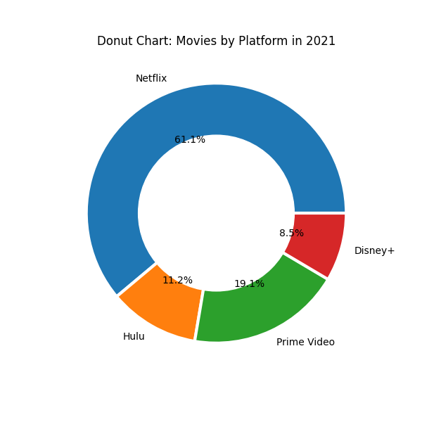
Reporte del lote 1.2

